Gebouweigenschappen
Parameter | Hoeveelheid | Eenheid | Bron |  | Berekende parameters: | doorsnede (m) | straal (m) | dikte (m) | volume (m3) per m | gewicht indien koper (kg/m) | gewicht indien PVC (kg/m)
verdiepingen incl begane grond | 3 | # | AgentschapNL (2011). Voorbeeldwoningen |  | CV | 0.02 | 0.01 | 0.0012 | 7.54E-05 | 5.88E-01 | 1.06E-01
oppervlak | 87 | m2 | AgentschapNL (2011). Voorbeeldwoningen |  | Water aan | 0.015 | 0.0075 | 0.0012 | 5.65E-05 | 4.41E-01 | 7.92E-02
grondgebonden oppervlak | 47 | m2 | AgentschapNL (2011). Voorbeeldwoningen |  | Water af | 0.05 | 0.025 | 0.0032 | 5.03E-04 | 3.92E+00 | 7.04E-01
diepte begane grond | 9 | m | afgeleid |  | Gas | 0.015 | 0.0075 | 0.0012 | 5.65E-05 | 4.41E-01 | 7.92E-02
breedte begane grond | 5 | m | afgeleid |  | Elektra | 0.025 | 0.0125 | 0.001 | 7.85E-05 | 6.13E-01 | 1.10E-01
oppervlak verdieping 1 | 30 | m2 | aanname
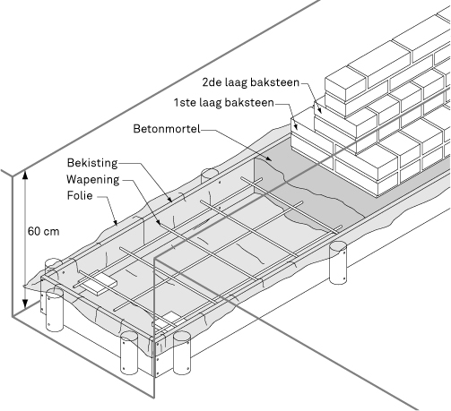
diepte 1e verdieping | 6 | m | afgeleid
breedte 1e verdieping | 5 | m | afgeleid
oppervlak verdieping 2 | 10 | m2 | aanname
diepte 2e verdieping | 3.3 | m | afgeleid
breedte 2e verdieping | 3 | m | afgeleid
gesloten geveldelen | 42.3 | m2 | AgentschapNL (2011). Voorbeeldwoningen
zijgevel | 53.0 | m2 | AgentschapNL (2011). Voorbeeldwoningen
hellend dak | 57.3 | m2 | AgentschapNL (2011). Voorbeeldwoningen
Enkel glas | 28% | 6.5 | m2 | AgentschapNL (2011). Voorbeeldwoningen
Dubbel glas | 60% | 16.7 | m2 | AgentschapNL (2011). Voorbeeldwoningen
HR glas | 12% | 0 | m2 | AgentschapNL (2011). Voorbeeldwoningen
hoogte muren binnenmaat | 2.5 | m | (aanname)
hoogte muren buitenmaat | 3 | m | (aanname)
Levensduur | 75 | jaar
MPG | 1.1 | MKI/m²/jaar
MKI totaal | 7124.1810221
 | volume 1 meter baksteenmuur | volume alle bakstenen in fundering | volume voor beton & staal
 | 0.06680 | 2.8 | 4.4

 |  |  |  |  |  | Baksteen eigenschappen
 |  |  |  |  |  | b | 0.115 | m
 |  |  |  |  |  | l | 0.24 | m
 |  |  |  |  |  | d | 0.04 | m
 |  |  |  |  |  | volume baksteen | 0.001104 | m³

 |  |  |  |  |  | hoeveelheid bakstenen per fundering | 2541.3043478

